画面レイアウト
1．画面レイアウト

レイアウト

ログイン→コースーコース詳細→レッスン
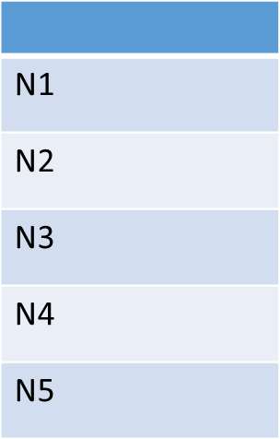
ロゴ
ホーム
1
2
コース
3
テスト
4
5
知識
6
7
プロフィール
ログアウト
8
10
9
レベル
11
12
13
14
19
登録コース

レッスン一覧
15

レッスン タイトル
レッスン タイトル
レッスン タイトル
レッスン タイトル
レッスン タイトル
レッスン タイトル
16
16
16

17
17
17

18
view lesson
18
view lesson
18
view lesson

16
16
16

17
17
17

view lesson
18
18
view lesson
18
view lesson

DB定義
DDL自動作成
 | テーブル定義
 | DB種類： | postgre | Model作成：

№ | 物理名 | 論理名 | 物理名 | 論理名 | 型 | サイズ | 必須 | 主キー | デフォルト | 備考
1 | media | メディア | id | メディアId | NUMBER |  | ○ | 1
2 | media | メディア | title | タイトル | VARCHAR | 50 | ○
3 | media | メディア | path | メディアパス | VARCHAR | 20 | ○
4 | media | メディア | courseId | コースID | NUMBER | - | ○

